系统设置
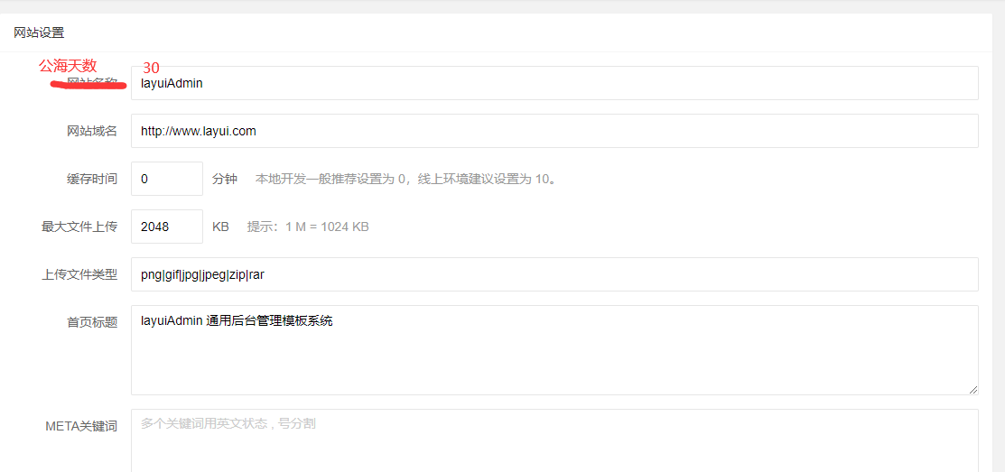

客户表
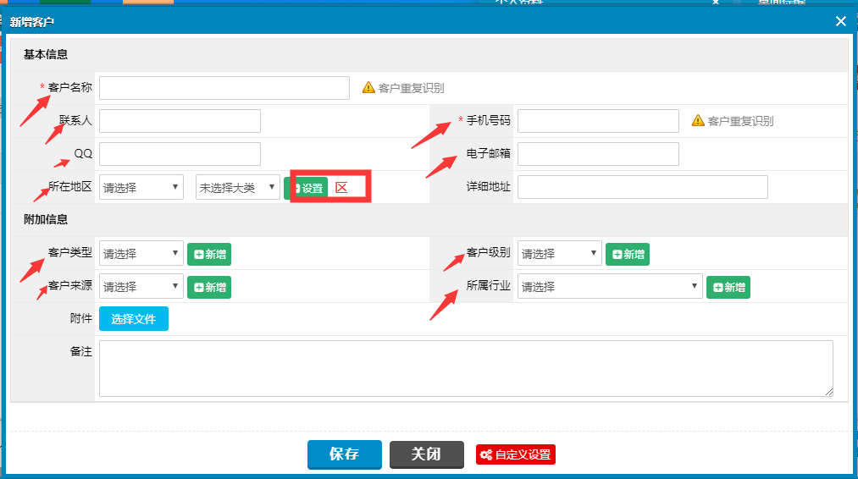
客户表
列名 | 类型 | 备注
客户编号 |  | 系统自动生成
客户名称 |  | 唯一
手机号码
联系人
QQ
电子邮箱
省CODE
市CODE
区CODE
详情地址
客户类型
客户级别
客户来源
所属行业
公海日期 |  | 当过了这个日期的时候，此用户会自动的变成公海客户(使用任务调度处理)
是否公海 |  | 是否属于没有关联的客户。
附件
备注

跟单表
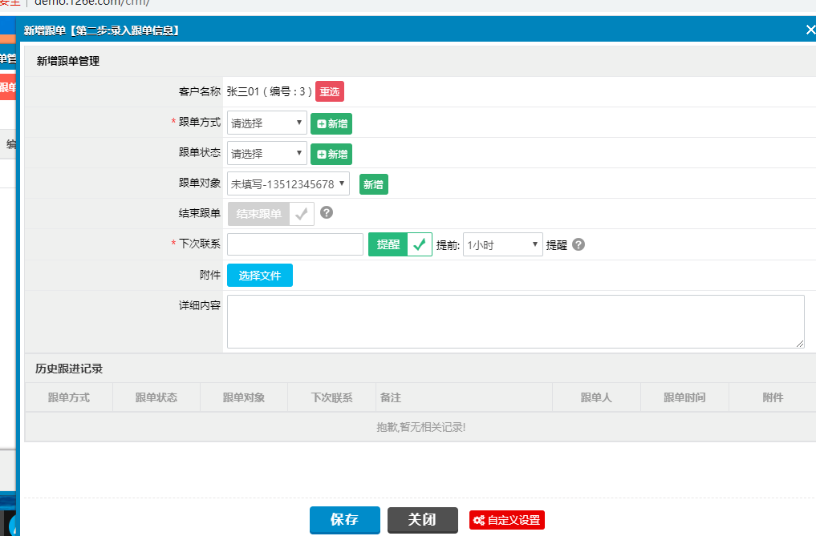
跟单
列名 | 类型 | 备注
员工CODE |  | 用户CODE
客户CODE
跟单方式
跟单状态
是否结束跟单 |  | 如果是则意味着不再提醒跟单。如果此客户的公海日期到了，就会进入到公海状态
下次联系
附件
详细内容

首页
